상품제안서
[알로] AMG5 초소형 미니 무선 마사지건 [인쇄무료] | 상품코드: F20395

 |  |  |  |  |  |  | 02-412-0044 | www.easy1.co.kr
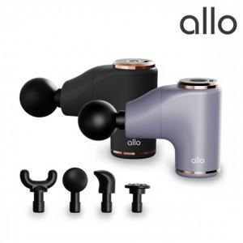

【상세/제작정보】 | <p>블랙만 가능</p>

【인쇄/포장옵션】 | 레이저 / 포장지포장

【공급단가】 | 수량 | 30~ | 50~ | 100~ | 300~ | 500~
*VAT별도 | 단가 | 38,720원 | 38,080원 | 37,110원 | 36,460원 | 35,500원

【상품 URL】 | http://www.easy1.co.kr/src/goods_detail.php?gdno=20395

